상품제안서
폴리스클립펜 | 상품코드: S29855

 |  |  |  |  |  |  | 02-713-8555 | www.synergygift.co.kr
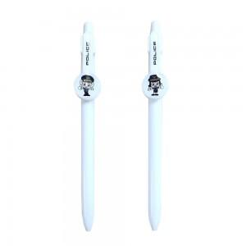

【상세/제작정보】 | <p>* 스노우 에폭시 주문 제작 요청 시 2~3주 이상 소요될 수 있습니다.​</p>

【인쇄/포장옵션】 | 실크, 에폭시 / OPP(비닐)

【공급단가】 | 수량 | 1,000~ | 2,000~ | 3,000~ | 5,000~ | 10,000~
*VAT별도 | 단가 | 520원 | 500원 | 490원 | 460원 | 450원

【상품 URL】 | https://www.synergygift.co.kr:443/src/goods_detail.php?gdno=29855

